01-03-2018
File App.js | : clip Lập trình ReactJS - Bài 6 Tìm hiểu ReactJS phần 3

 |  | Lấy từ App component đổ vào id có tên là root

File Course.js |  |  | Ngày 2/2/2018
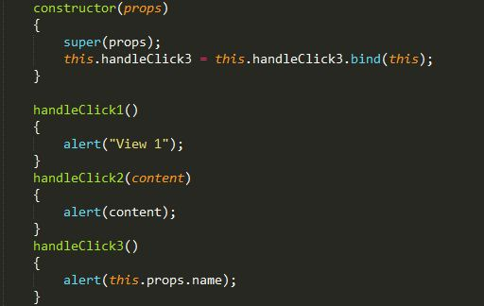

 |  | Do this.props.name không hiểu là gì => dùng contructor

